상품제안서
트윈 액자시계 JW-1614W | 상품코드: S10151

 |  |  |  |  |  |  | 02-713-8555 | www.synergygift.co.kr
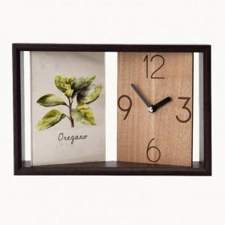 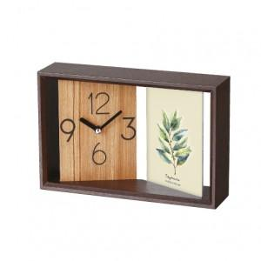

【상세/제작정보】

【인쇄/포장옵션】 | 레이저 / 포장지포장

【공급단가】 | 수량 | 100~ | 300~ | 500~ | 1,000~ | 3,000~
*VAT별도 | 단가 | 15,120원 | 14,580원 | 14,040원 | 13,500원 | 12,960원

【상품 URL】 | https://www.synergygift.co.kr:443/src/goods_detail.php?gdno=7118

